Planilha6
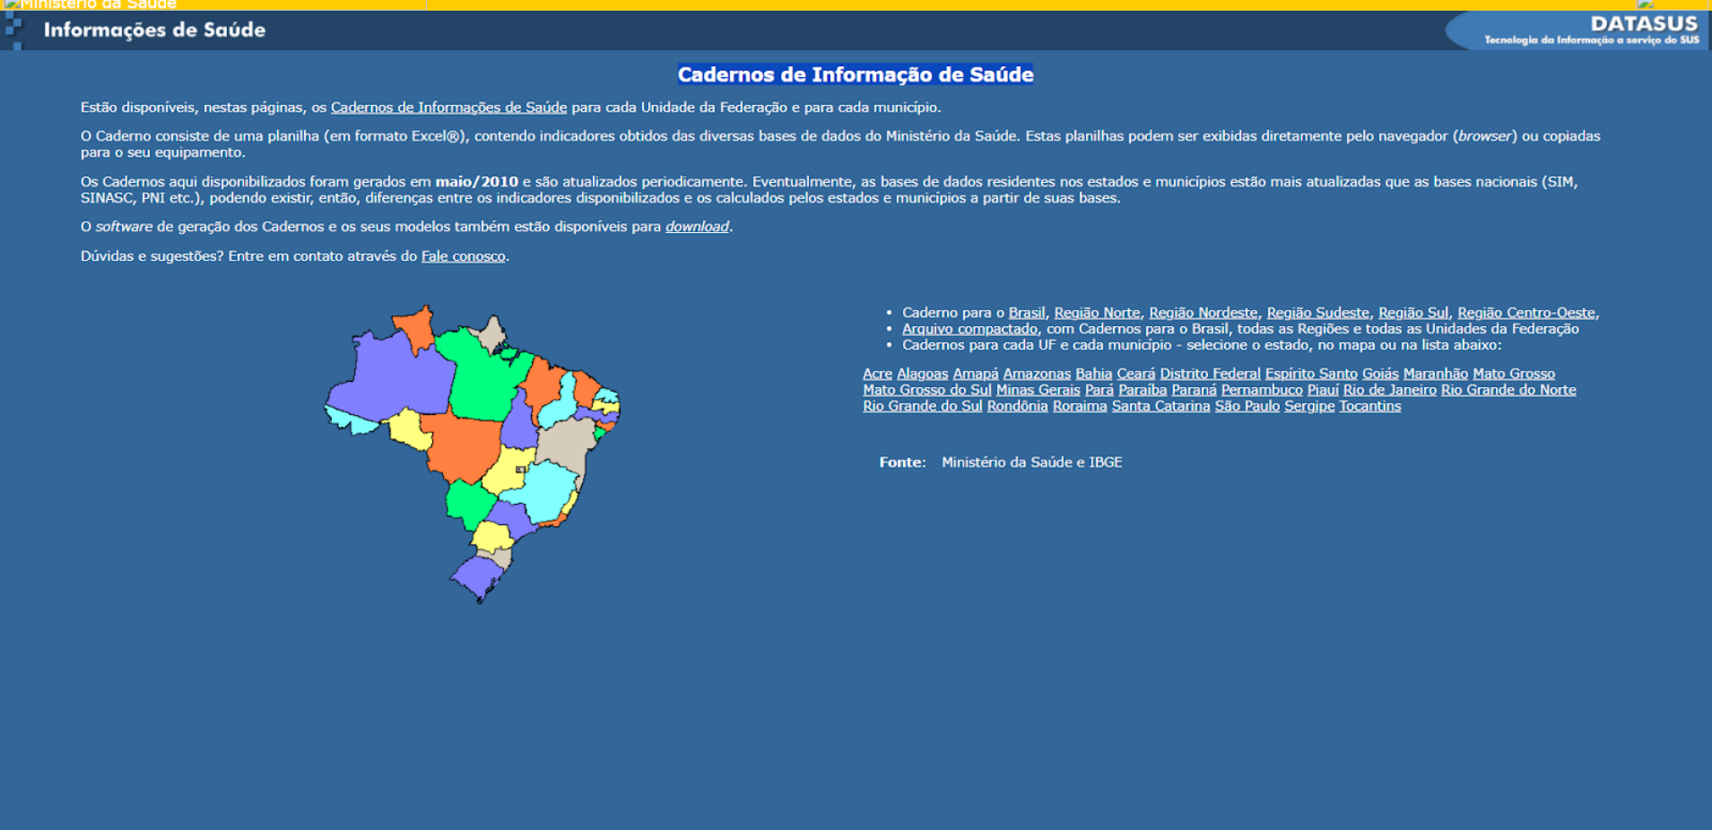
PLANILHA COM IMAGEM
ERRO

